空調方式１
 | 空調方式 | 形式１
 |  |  |  |  |  |  |  | Ｑｉ ：外気導入量(ｍ3/h)
 |  |  |  |  |  |  |  | Ｑｒ ：還気量(ｍ3/h)
 |  |  |  |  |  |  |  | Ｑｒ'：室内器還気量(ｍ3/h)
 |  |  |  |  |  |  |  | Ｃｉ ：外気浮遊粉じん濃度(mg/ｍ3)
 |  |  |  |  |  |  |  | Ｃ ：室内粉じん濃度(mg/ｍ3)
 |  |  |  |  |  |  |  | Ｇ :室内発じん量(mg/h)
 |  |  |  |  |  |  |  | η :ﾒｲﾝﾌｨﾙﾀの除じん効率
 |  |  |  |  |  |  |  | ηｉ :外気処理用ﾌｨﾙﾀの除じん効率
 |  |  |  |  |  |  |  | ηｃ :室内器除じん効率
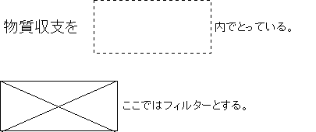
 |  |  |  |  |  |  |  | Ｑｉ' :ＷＴＡの外気導入量

 |  |  |  |  | 室内除じん濃度
 |  |  |  |  | Ｃ(mg/ｍ3)＝｛Ｇ＋ＣiＱｉ(１－η)｝／（Ｑi＋Ｑrη）

部屋番号 | 場所 | Ｑｉ | Ｑｒ | Ｑｒ' | Ｃｉ | Ｇ | η | ηｉ | ηｃ | Ｑｉ' | Ｃ | 適･不適
1 |  |  |  |  | 0.1
2 |  |  |  |  | 0.1
3 |  |  |  |  | 0.1
4 |  |  |  |  | 0.1
5 |  |  |  |  | 0.1
6 |  |  |  |  | 0.1
7 |  |  |  |  | 0.1
8 |  |  |  |  | 0.1
9 |  |  |  |  | 0.1
10 |  |  |  |  | 0.1
11 |  |  |  |  | 0.1
12 |  |  |  |  | 0.1

